集計表の印刷
１．出納長に各項目を記入すると、

２．集計表に自動で記入されます。
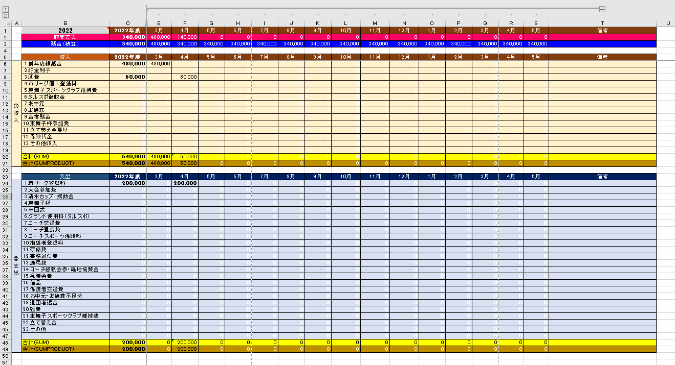

３．集計表を印刷するときは、［１］ボタンをクリックしてください。各月の表示がたたまれます。もとに戻すには［２］をクリックする。

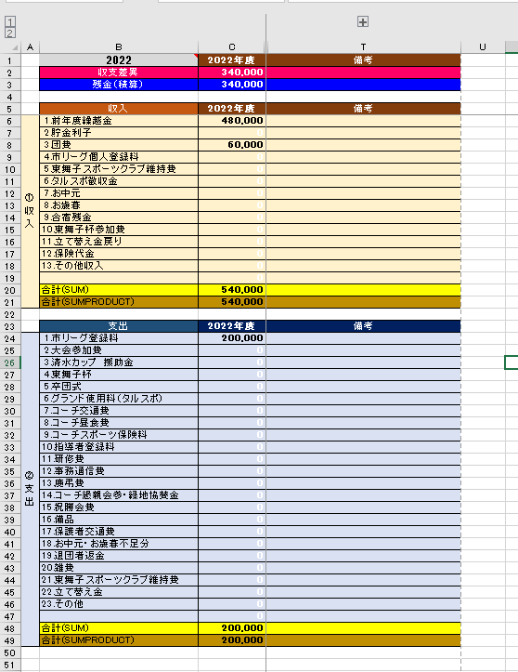

ﾌｨﾙﾀｰの使い方
フィルターの使い方

例）収入項目の「3.団費」だけを抽出（フィルター）したい場合

１．収入項目の右横にあるフィルターボタンをマウスの左ボタンでクリックする。

２．フィルター項目が出てくるので、
①（すべて選択）をクリックしてすべての項目のチェック欄を消す。
②次に「３.団費」だけ選択し、「ＯＫ」ボタンをクリックする。
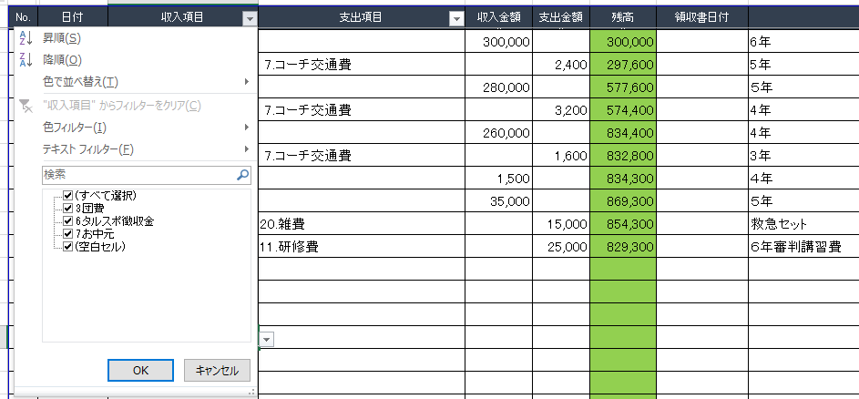

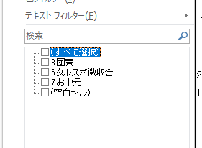
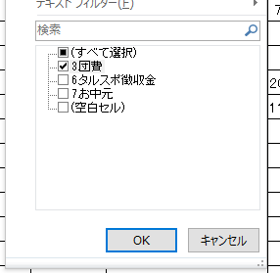

３．収入項目の「3.団費」だけが選択表示される。

４．元に戻す（フィルターの解除をする）には、
①収入項目の右横に表示されたフィルターマークをクリックし、
②フィルター項目が出てきたら、（（すべて選択））をクリックする。
③すべての項目にチェックが入ったら、「ＯＫ」ボタンをクリックする。
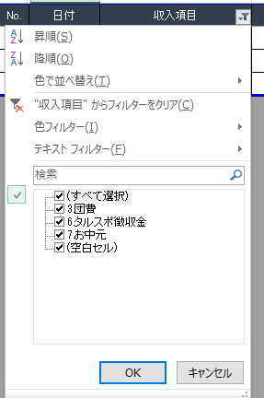
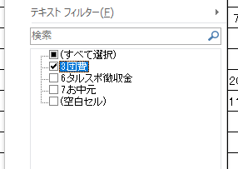

出納帳ｺﾋﾟｰ方法
出納帳の内容を新しいファイルにコピーするには

１．２つのファイルを開き、それぞれ「出納帳」シートを開く。
例） 18年度会計B.xsx と 18年度会計C.xsx

２．どちらかのファイルで「表示」→「整列」を選択する。

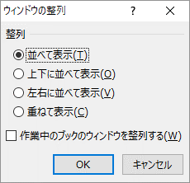

３．２つのファイルが並んで表示される。

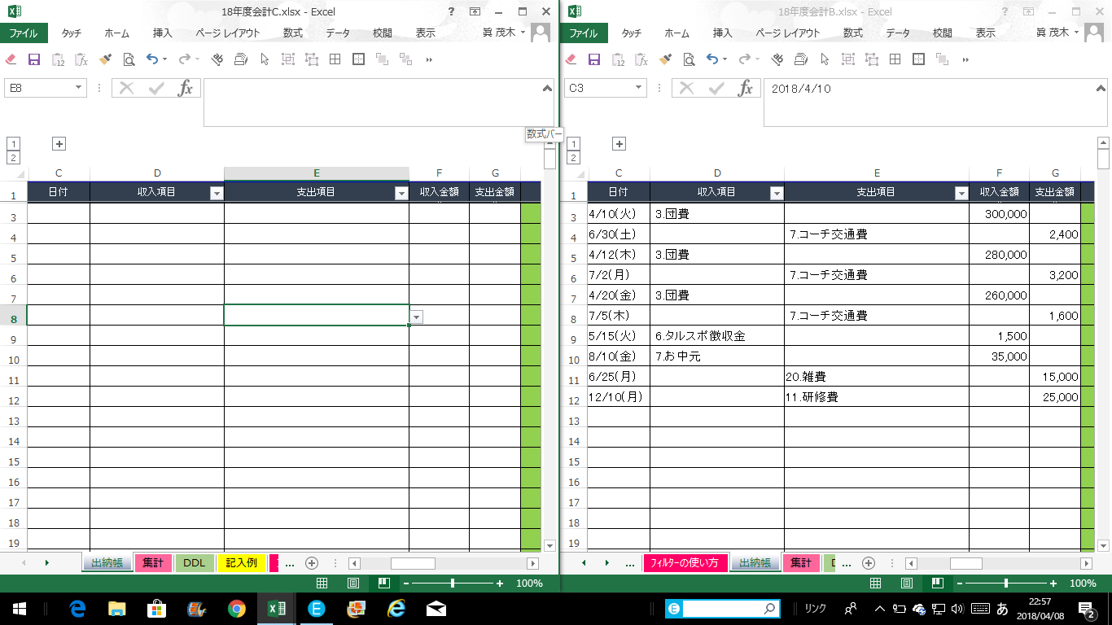

４．セルの内容をコピーして貼り付けるセルを選択する。
①右側のファイルの「出納帳」シート内のコピーする範囲をマウスで選択して、コピーする（Ctrl + C）。
②左側のファイル内の貼り付ける左上のセルを選択する。

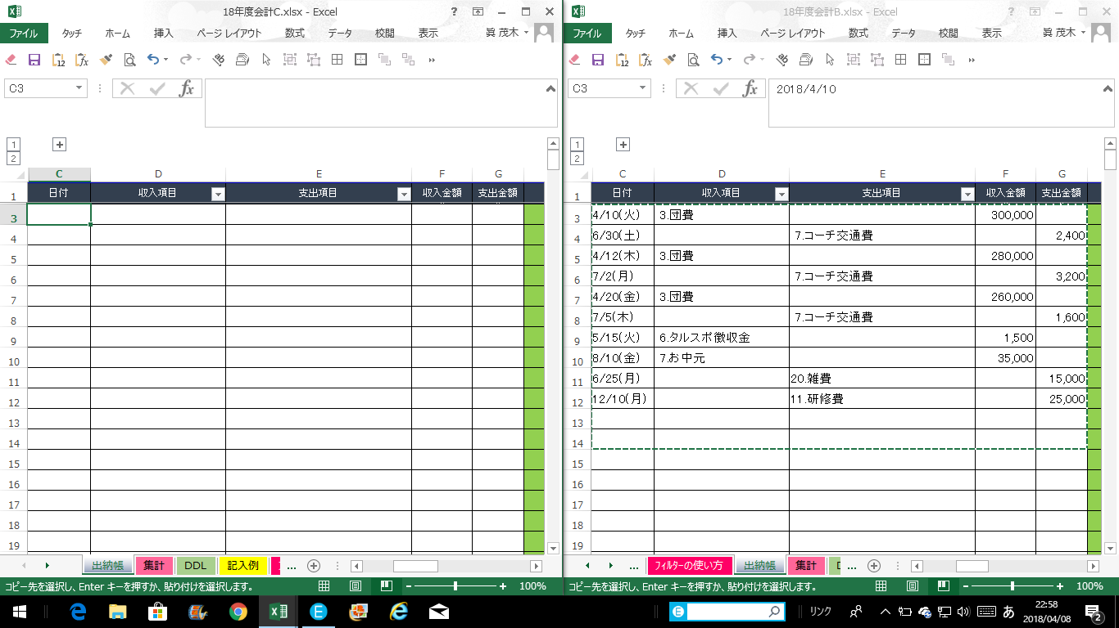

５．貼り付ける（Ctrl + V）。
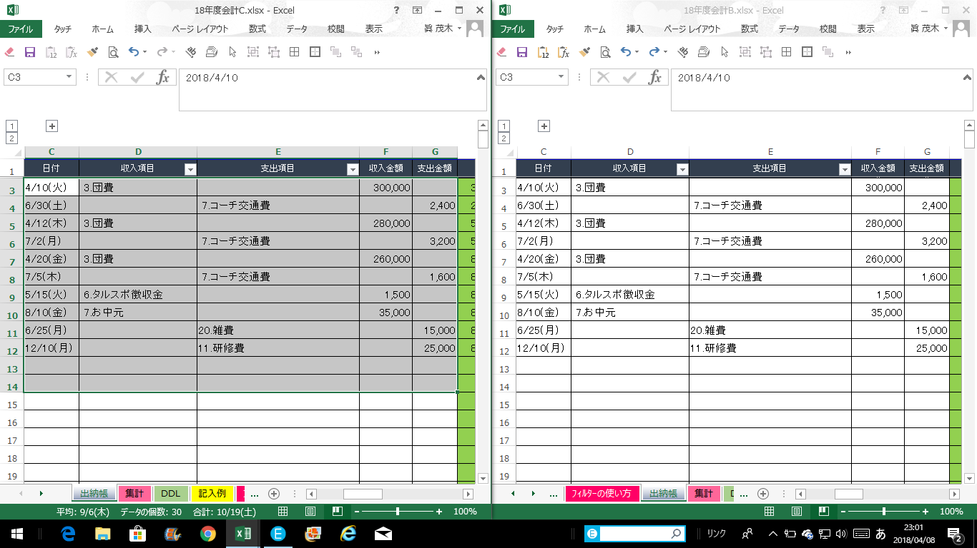

６．何かメッセージが出たら、「はい」 のボタンを押してください。

